B2. Mô hình logic
 |  |  |  |  |  | Enum |  |  | Enum | Enum | Enum | Enum
 | T1 | T2 | T3 | T4 | T5 | T6 | T7 | T8 | T9 | T10 | T11 | T12
 | ITEM | EMPLOEE | CUSTOMER | ORDER | BILL | DELIVERY_STATUS | ITEM_GROUP | PROVIDER | TITLE | DEPARTMENT | PAYMENT_METHOD | SIZE
 | ID | ID | ID | ID | ID | ID | ID | ID | ID | ID | ID | ID
 | NAME | NAME | NAME | CUSTOMER | ORDER | DESC | NAME | NAME | NAME | NAME | DESC | GENDER
 | SIZE(S) | DATE_OF_BIRTH | DATE_OF_BIRTH | DELIVERY_ADDRESS | CREATED_AT |  |  | TAX_CODE | DESC |  |  | DESC
 | COLORS(S) | ADDRESS | ADDRESS | ITEM_AMOUNT(S) |  |  |  | ADDRESS
 | MATERIAL | PHONE | PHONE | PAYMENT_METHOD |  |  |  | PHONE
 | IMAGE_01 | GENDER | GENDER | TOTAL_FEE
 | IMAGE-02 | EMAIL | EMAIL | DELIVERY_DATE
 | LAST_UPDATED_AT | PASSWORD | PASSWORD | DELIVERY_FEE
 | AMOUNT | TITLE |  | DELIVERY_EMP
 | SELL_PRICE | DEPARTMENT |  | STATUS
 | BUY_PRICE |  |  | CREATED_AT
 | ITEM_GROUP
 | PROVIDER
 | DEPARTMENT

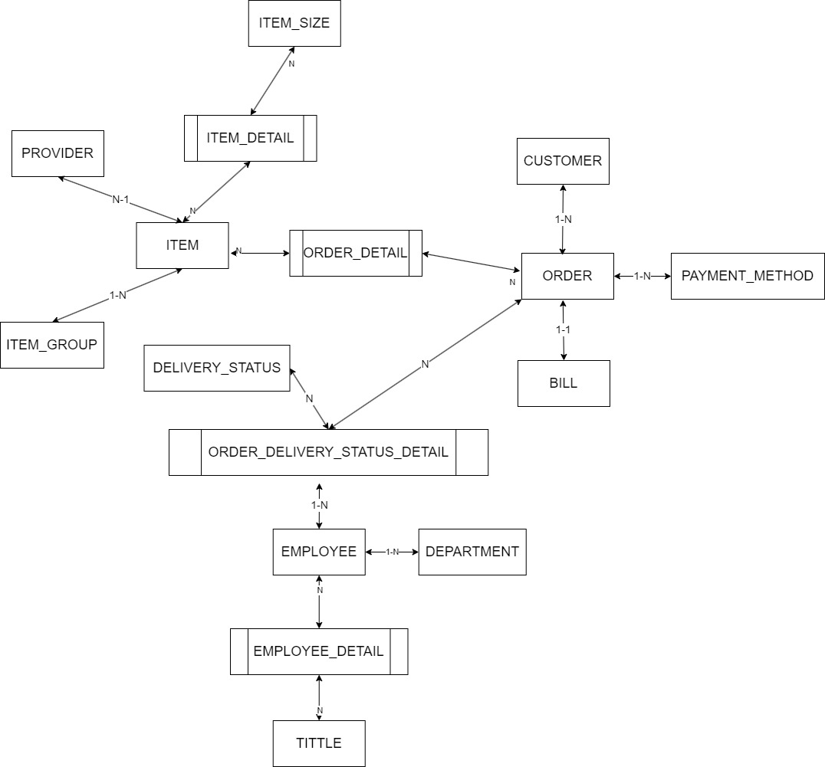
B1: Mô hình quan niệm
 | 1. Xác định lại các tập thực thể
 | 2. Xác định các thuộc tính của mỗi tập thực thể
 | Lưu ý: Thuộc tính >> đơn trị, đa trị, kết hợp, dẫn xuất >> single value
 | 3. Xác định khoá của mỗi tập thực thể |  | > Khoá ngoại, ràng buộc
 | 4. Xác định mối quan hệ giữa các tập thực thể
 | Lưu ý: 11, 1n, n1, nn

